Cálculo com porcentagem
CÁLCULO COM PORCENTAGEM

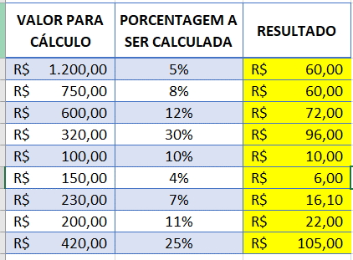
VALOR PARA CÁLCULO | PORCENTAGEM A SER CALCULADA | RESULTADO
R$1,200.00 | 5% | R$60.00
R$750.00 | 8% | R$60.00
R$600.00 | 12% | R$72.00
R$320.00 | 30% | R$96.00
R$100.00 | 10% | R$10.00
R$150.00 | 4% | R$6.00
R$230.00 | 7% | R$16.10
R$200.00 | 11% | R$22.00
R$420.00 | 25% | R$105.00

Cálculo de Acréscimo
PORCENTAGEM COM ACRÉSCIMO

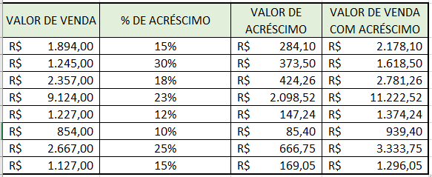
VALOR DE VENDA | % DE ACRÉSCIMO | VALOR DE ACRÉSCIMO | VALOR DE VENDA COM ACRÉSCIMO
R$1,894.00 | 15% | R$284.10 | R$2,178.10
R$1,245.00 | 30% | R$373.50 | R$1,618.50
R$2,357.00 | 18% | R$424.26 | R$2,781.26
R$9,124.00 | 23% | R$2,098.52 | R$11,222.52
R$1,227.00 | 12% | R$147.24 | R$1,374.24
R$854.00 | 10% | R$85.40 | R$939.40
R$2,667.00 | 25% | R$666.75 | R$3,333.75
R$1,127.00 | 15% | R$169.05 | R$1,296.05

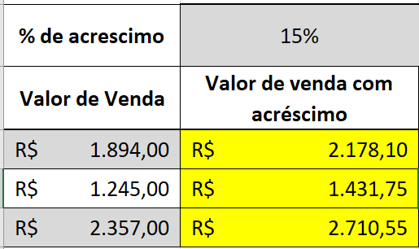
% DE ACRÉSCIMO | 15%
VALOR DE VENDA | VALOR DE VENDA COM ACRÉSCIMO
R$1,894.00 | R$2,178.10
R$1,245.00 | R$1,431.75
R$2,357.00 | R$2,710.55

Cálculo de Desconto
PORCENTAGEM COM DESCONTO

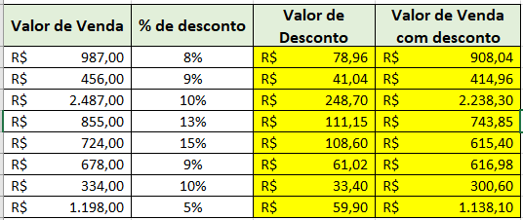
Valor de Venda | % de desconto | Valor de Desconto | Valor de Venda com desconto
R$987.00 | 8% | R$ 78.96 | R$ 908.04
R$456.00 | 9% | R$ 41.04 | R$ 414.96
R$2,487.00 | 10% | R$ 248.70 | R$ 2,238.30
R$855.00 | 13% | R$ 111.15 | R$ 743.85
R$724.00 | 15% | R$ 108.60 | R$ 615.40
R$678.00 | 9% | R$ 61.02 | R$ 616.98
R$334.00 | 10% | R$ 33.40 | R$ 300.60
R$1,198.00 | 5% | R$ 59.90 | R$ 1,138.10

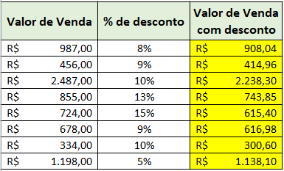
Valor de Venda | % de desconto | Valor de Venda com desconto
R$987.00 | 8% | -R$ 908.04
R$456.00 | 9% | -R$ 414.96
R$2,487.00 | 10% | -R$ 2,238.30
R$855.00 | 13% | -R$ 743.85
R$724.00 | 15% | -R$ 615.40
R$678.00 | 9% | -R$ 616.98
R$334.00 | 10% | -R$ 300.60
R$1,198.00 | 5% | -R$ 1,138.10

Referências
REFERÊNCIA RELATIVA, MISTA E ABSOLUTA

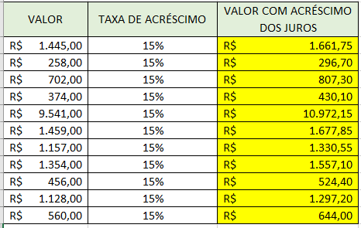
VALOR | TAXA DE ACRÉSCIMO | VALOR COM ACRÉSCIMO DOS JUROS
R$1,445.00 | 15% | R$1,661.75
R$258.00 | 15% | R$296.70
R$702.00 | 15% | R$807.30
R$374.00 | 15% | R$430.10
R$1,459.00 | 15% | R$1,677.85
R$1,157.00 | 15% | R$1,330.55
R$1,354.00 | 15% | R$1,557.10
R$456.00 | 15% | R$524.40
R$1,128.00 | 15% | R$1,297.20
R$560.00 | 15% | R$644.00

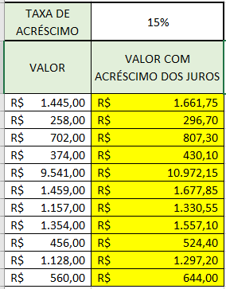
TAXA DE ACRÉSCIMO | 15%
VALOR | VALOR COM ACRÉSCIMO DOS JUROS

R$1,445.00 | R$ 1,661.75
R$258.00 | R$ 296.70
R$702.00 | R$ 807.30
R$374.00 | R$ 430.10
R$9,541.00 | R$ 10,972.15
R$1,459.00 | R$ 1,677.85
R$1,157.00 | R$ 1,330.55
R$1,354.00 | R$ 1,557.10
R$456.00 | R$ 524.40
R$1,128.00 | R$ 1,297.20
R$560.00 | R$ 644.00

Orçamento Material Construção
ORÇAMENTO

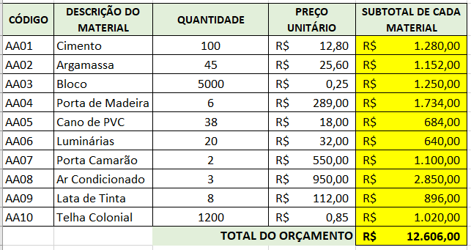
CÓDIGO | DESCRIÇÃO DO MATERIAL | QUANTIDADE | PREÇO UNITÁRIO | SUBTOTAL DE CADA MATERIAL

AA01 | Cimento | 100 | R$12.80 | R$ 1,280.00
AA02 | Argamassa | 45 | R$25.60 | R$ 1,152.00
AA03 | Bloco | 5000 | R$0.25 | R$ 1,250.00
AA04 | Porta de Madeira | 6 | R$289.00 | R$ 1,734.00
AA05 | Cano de PVC | 38 | R$18.00 | R$ 684.00
AA06 | Luminárias | 20 | R$32.00 | R$ 640.00
AA07 | Porta Camarão | 2 | R$550.00 | R$ 1,100.00
AA08 | Ar Condicionado | 3 | R$950.00 | R$ 2,850.00
AA09 | Lata de Tinta | 8 | R$112.00 | R$ 896.00
AA10 | Telha Colonial | 1200 | R$0.85 | R$ 1,020.00
 |  | TOTAL DO ORÇAMENTO |  | R$ 12,606.00

Orçamento Doméstico
PERCENTUAL DO TOTAL GERAL

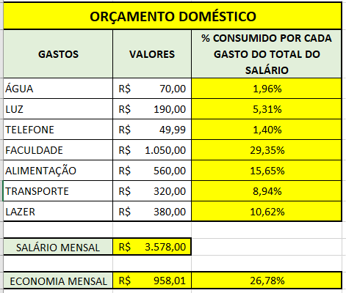
ORÇAMENTO DOMÉSTICO
GASTOS | VALORES | % CONSUMIDO POR CADA GASTO DO TOTAL DO SALÁRIO

ÁGUA | R$70.00 | 1.96%
LUZ | R$190.00 | 5.31%
TELEFONE | R$49.99 | 1.40%
FACULDADE | R$1,050.00 | 29.35%
ALIMENTAÇÃO | R$560.00 | 15.65%
TRANSPORTE | R$320.00 | 8.94%
LAZER | R$380.00 | 10.62%

SALÁRIO MENSAL | R$3,578.00

ECONOMIA MENSAL | R$ 958.01 | 26.78%

Compra com Juros
COMPRA COM JUROS SIMPLES

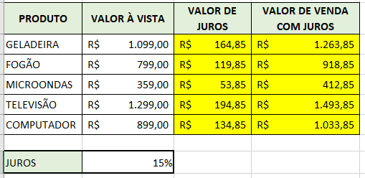
PRODUTO | VALOR À VISTA | VALOR DE JUROS | VALOR DE VENDA COM JUROS

GELADEIRA | R$1,099.00 | R$ 164.85 | R$ 1,263.85
FOGÃO | R$799.00 | R$ 119.85 | R$ 918.85
MICROONDAS | R$359.00 | R$ 53.85 | R$ 412.85
TELEVISÃO | R$1,299.00 | R$ 194.85 | R$ 1,493.85
COMPUTADOR | R$899.00 | R$ 134.85 | R$ 1,033.85

JUROS | 15%

Hospedagem
ESTATÍSTICA - MÉDIA, MÍNIMO E MÁXIMO

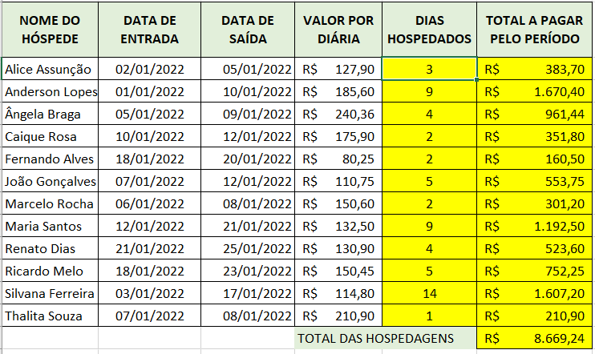
NOME DO HÓSPEDE | DATA DE ENTRADA | DATA DE SAÍDA | VALOR POR DIÁRIA | DIAS HOSPEDADOS | TOTAL A PAGAR PELO PERÍODO

Alice Assunção | 2022-01-02 | 2022-01-05 | R$127.90 | 3 | R$ 383.70
Anderson Lopes | 2022-01-01 | 2022-01-10 | R$185.60 | 9 | R$ 1,670.40
Ângela Braga | 2022-01-05 | 2022-01-09 | R$240.36 | 4 | R$ 961.44
Caique Rosa | 2022-01-10 | 2022-01-12 | R$175.90 | 2 | R$ 351.80
Fernando Alves | 2022-01-18 | 2022-01-20 | R$80.25 | 2 | R$ 160.50
João Gonçalves | 2022-01-07 | 2022-01-12 | R$110.75 | 5 | R$ 553.75
Marcelo Rocha | 2022-01-06 | 2022-01-08 | R$150.60 | 2 | R$ 301.20
Maria Santos | 2022-01-12 | 2022-01-21 | R$132.50 | 9 | R$ 1,192.50
Renato Dias | 2022-01-21 | 2022-01-25 | R$130.90 | 4 | R$ 523.60
Ricardo Melo | 2022-01-18 | 2022-01-23 | R$150.45 | 5 | R$ 752.25
Silva Ferreira | 2022-01-03 | 2022-01-17 | R$114.80 | 14 | R$ 1,607.20
Thalita Souza | 2022-01-07 | 2022-01-08 | R$210.90 | 1 | R$ 210.90
 |  |  | TOTAL DAS HOSPEDAGEN |  | R$ 8,669.24

Energia Elétrica
PORCENTAGEM

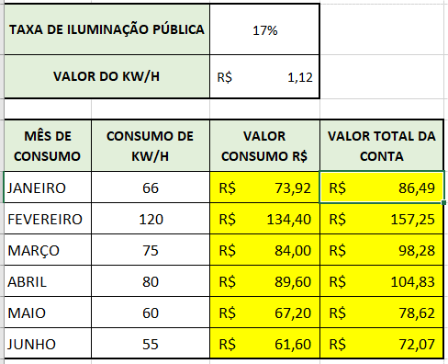
TAXA DE ILUMINAÇÃO PÚBLICA |  | 17%
VALOR DO KW/H |  | R$1.12

MÊS DE CONSUMO | CONSUMO DE KW/H | VALOR CONSUMO R$ | VALOR TOTAL DA CONTA
JANEIRO | 66 | R$ 73.92 | R$86.49
FEVEIRO | 120 | R$ 134.40 | R$157.25
MARÇO | 75 | R$ 84.00 | R$98.28
ABRIL | 80 | R$ 89.60 | R$104.83
MAIO | 60 | R$ 67.20 | R$78.62
JUNHO | 55 | R$ 61.60 | R$72.07

Pedido Compra
PORCENTAGEM

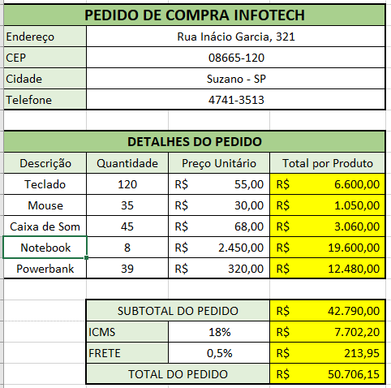
PEDIDO DE COMPRA INFOTECH
Endereço | Rua Inácio Garcia, 321
CEP | 08665-120
Cidade | Suzano - SP
Telefone | 4741-3513

DETALHES DO PEDIDO
Descrição | Quantidade | Preço Unitário | Total por Produto
Teclado | 120 | R$55.00 | R$ 6,600.00
Mouse | 35 | R$30.00 | R$ 1,050.00
Caixa de Som | 45 | R$68.00 | R$ 3,060.00
Notebook | 8 | R$2,450.00 | R$ 19,600.00
Powerbank | 39 | R$320.00 | R$ 12,480.00

 | SUBTOTAL DO PEDIDO |  | R$ 42,790.00
 | ICMS | 18% | R$ 7,702.20
 | FRETE | 0.5% | R$ 213.95
 | TOTAL DO PEDIDO |  | R$ 50,706.15

Juros Simples
JUROS SIMPLES

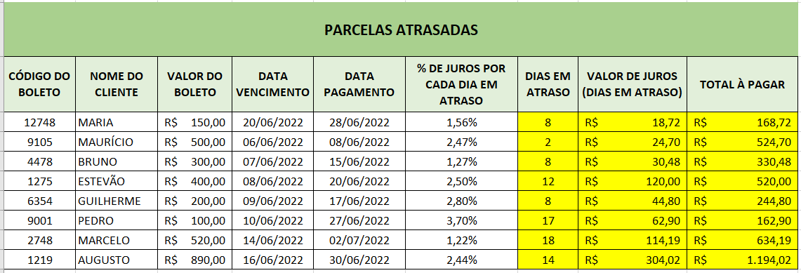
PARCELAS ATRASDAS
CÓDIGO DO BOLETO | NOME DO CLIENTE | VALOR DO BOLETO | DATA VENCIMENTO | DATA PAGAMENTO | % DE JUROS POR CADA DIA EM ATRASO | DIAS EM ATRASO | VALOR DE JUROS (DIAS EM ATRASO) | TOTAL À PAGAR
12748 | MARIA | R$150.00 | 2022-06-20 | 2022-06-28 | 1.56% | 8 | R$ 18.72 | R$ 168.72
9105 | MAURÍCIO | R$500.00 | 2022-06-06 | 2022-06-08 | 2.47% | 2 | R$ 24.70 | R$ 524.70
4478 | BRUNO | R$300.00 | 2022-06-07 | 2022-06-15 | 1.27% | 8 | R$ 30.48 | R$ 330.48
1275 | ESTEVÃO | R$400.00 | 2022-06-08 | 2022-06-20 | 2.5% | 12 | R$ 120.00 | R$ 520.00
6354 | GUILHERME | R$200.00 | 2022-06-09 | 2022-06-17 | 2.8% | 8 | R$ 44.80 | R$ 244.80
9001 | PEDRO | R$100.00 | 2022-06-10 | 2022-06-27 | 3.7% | 17 | R$ 62.90 | R$ 162.90
2748 | MARCELO | R$520.00 | 2022-06-14 | 2022-07-02 | 1.22% | 18 | R$ 114.19 | R$ 634.19
1219 | AUGUSTO | R$890.00 | 2022-06-16 | 2022-06-30 | 2.44% | 14 | R$ 304.02 | R$ 1,194.02

